画面の見本
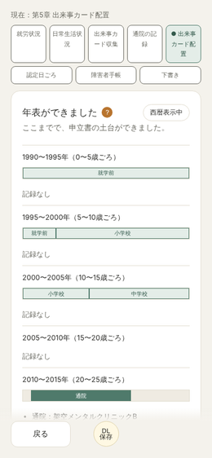
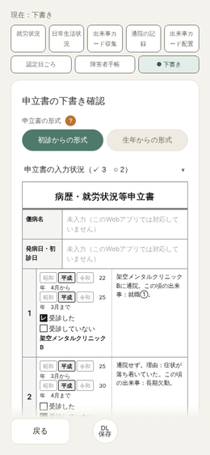
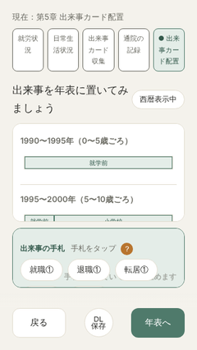
画面の見本（Chromium・幅390。最後の1枚だけ幅320×高さ568）。架空の内容で入力したもの

最初の画面（No.1） | 通院の一覧と空白の時期（No.10・11） | 出来事カード配置（No.12）
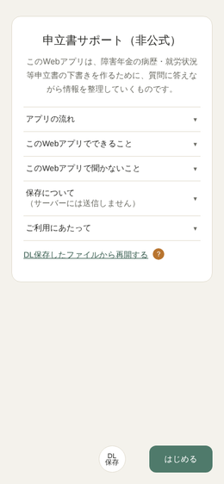
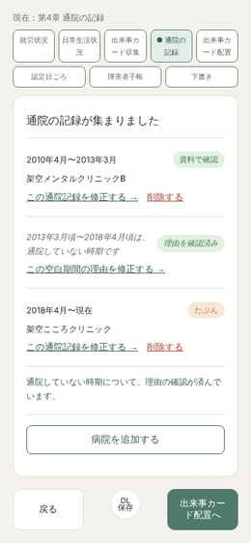
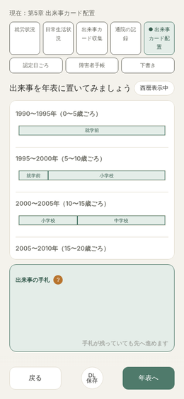

年表ができました（No.13） | 下書き確認（No.14） | 【既知】幅320の配置画面。4・5枚目の手札が下の帯に隠れ、文が重なる（No.37）

